Webアプリ
表示・検索
詳細
投稿

(GET): /top/
(GET): /form/<int:id>/
(GET): /form/
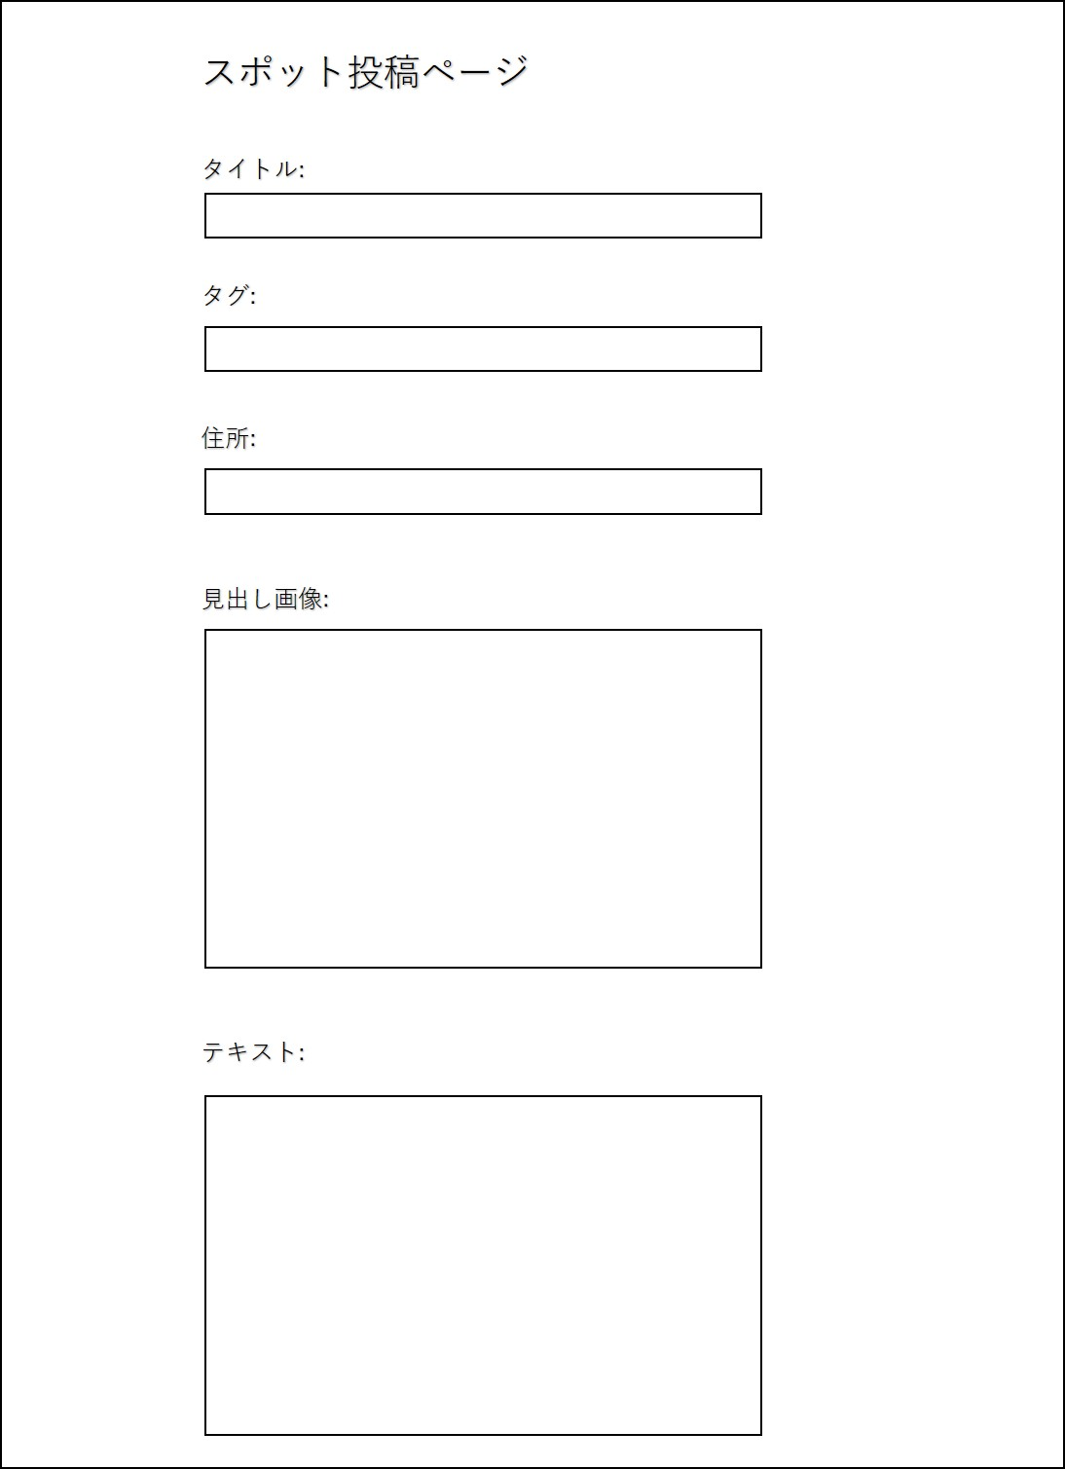
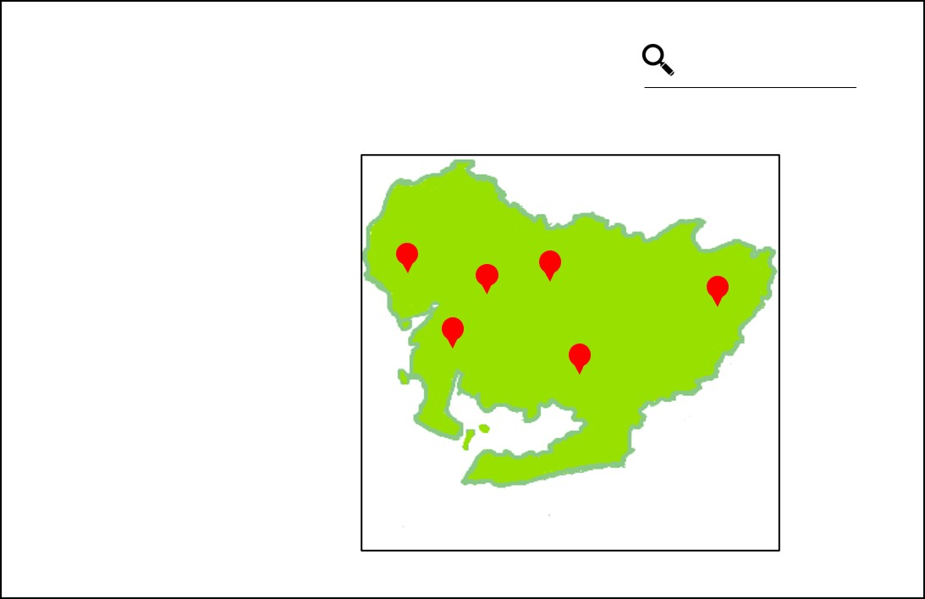
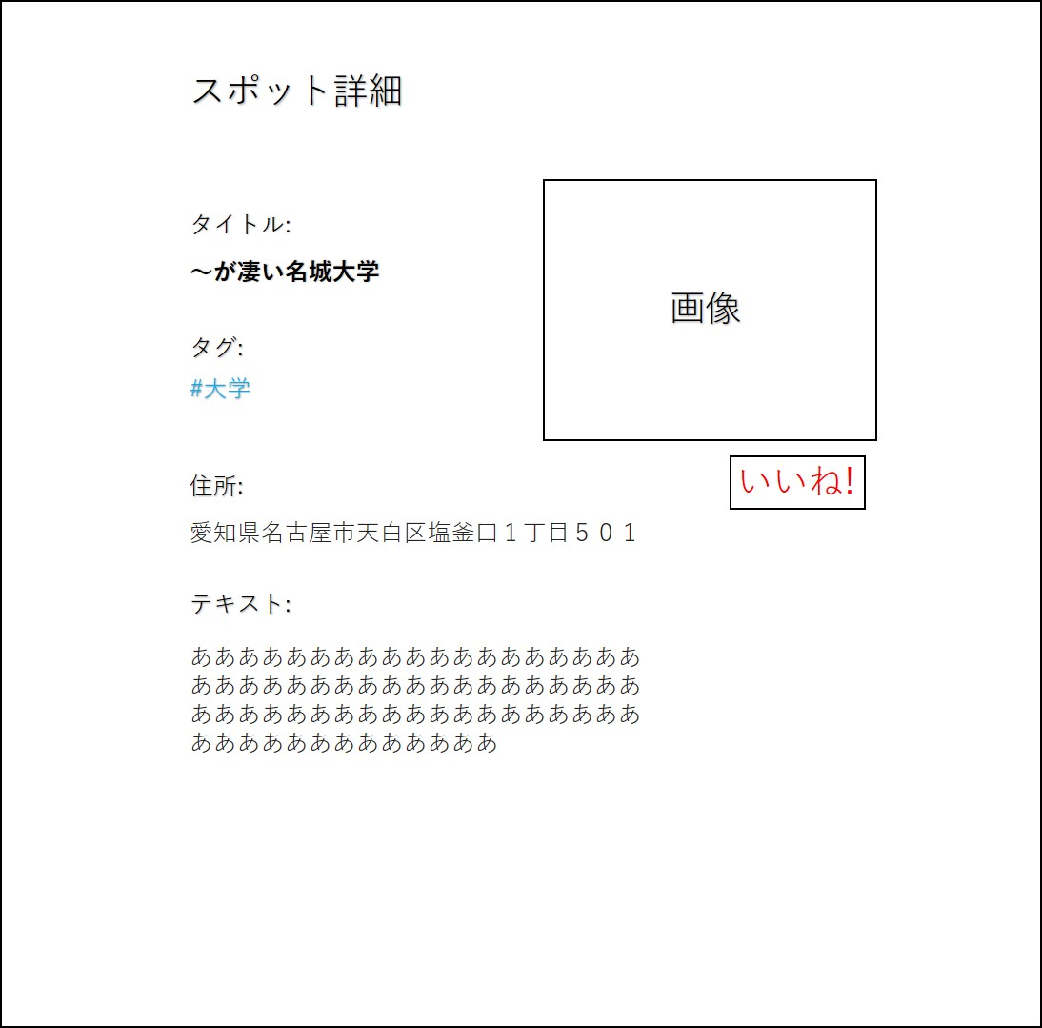

マーカーにカーソル
を合わせる

(POST): /form/end/

「いいね！」を押下
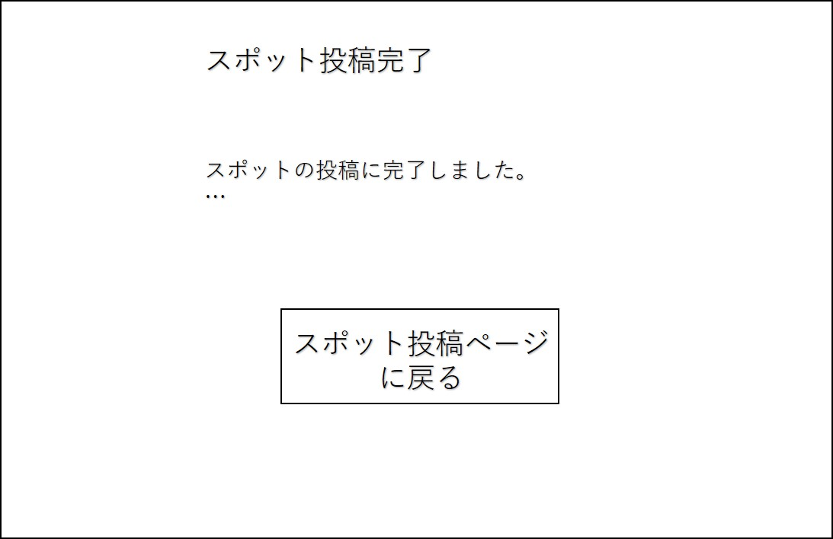

非同期通信

登録ボタンを押す
サーバ側
・formテーブル,loactionテーブルからスポットを全て取得
・データを以下の様に加工
[{'id':1,'title':'～が凄い名城大学', 'description': '学食が旨いねん','tag__name':'大学','fab_count': 12, 'image_url': 'd3ijdaf32344kbh', 'lat':122.133, 'lon':134.321}, {'id':2,....},............{'id':15,.....'lat':122.932}]
・上記データをフロントチームに渡す
フロント側
・top.htmlファイルに記入
・上記データを元に、地図の描画とスポットへのピン立てを行う
・クリックorカーソルを合わせた際のイベントを作成する
-スポット詳細の表示
-ページ遷移ボタンの作成(URL:/form/<int:id>/ )
参考
https://lab.syncer.jp/Web/API/Google_Maps/JavaScript/
https://www.tam-tam.co.jp/tipsnote/javascript/post7755.html
※google map APIとの連携が少し大変かも
・検索のための準備をする(htmlファイルにformという部品を用いる )
参考: http://www.w3big.com/ja/django/django-form.html
マーカーにカーソル
を合わせる

(POST): /top/
#大学で検索
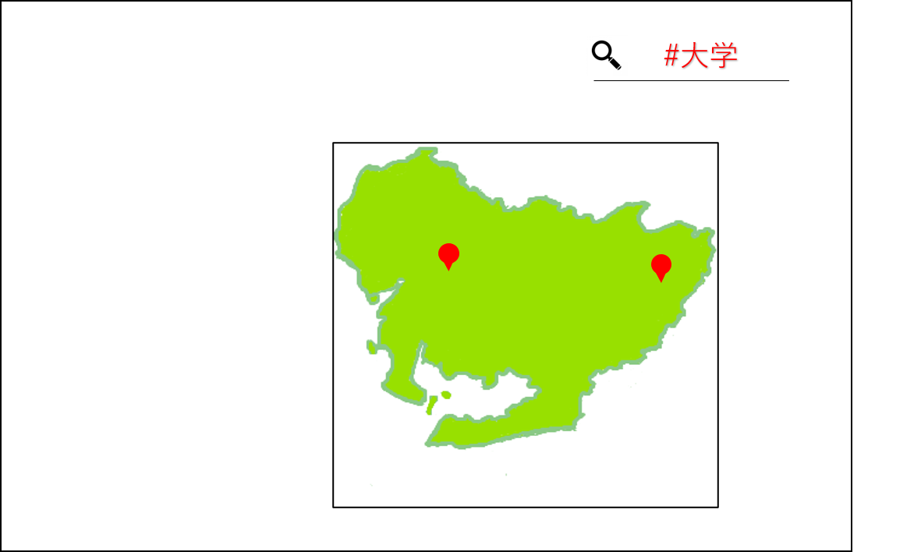

サーバ側
・フロント側から送られてきたデータを取得
{'title': '～が凄い名城大学', 'tag': '学校', 'address': '愛知県名古屋市天白区塩釜口１丁目５０１', 'text': '学食が旨いねん', 'image_url': 'd3ijdaf32344kbh'}
・住所をGoogle Map APIを利用して検索
->緯度(lon)・経度(lat)情報に変換する
※詳細ページの表示のため、住所もformテーブルに入れておく
・データをデータベース(formテーブル)に登録する
->DB設計のシートに沿ってデータを格納する
フロント側
・form_end.htmlファイルに記入
サーバ側
・/form/1/のようなURLでアクセスがかかる
・アクセスがかかったid値(今回ならid=1)でスポットデータを検索
・検索により得たデータを以下の形式でフロント側に送る
{'id':1,'title':'～が凄い名城大学', 'tag__name':'大学', 'address':'愛知県名古屋市...',
'text': 'あああああ...', 'image_url':'d3ijdaf32344kbh'}
・上記データをフロントチームに渡す
フロント側
・form_detail.htmlに記入
・受け取ったデータを画面に表示
・image_urlをfirebase storage APIに投げて画像を取得(地図描画時と同じ要領)
サーバ側
・URL: /api/form/<int:id>/ のid値からスポットを特定(formテーブルより)
・fab_countを1加算する
※簡潔にするため同一ユーザでもいいね！ができる設計
フロント側
・非同期通信(Akax)を利用してページ移動無しで処理
・URL: /api/form/<int:id>/ に対しGET通信(データ送信は特に無し)
・通信が成功したらアラートで「いいね！しました」の旨を表示
・いいねボタンをブロック(優先度低)

サーバ側
・必要なら、画像のパス用のuniqueな値(uuidという)を生成して、フロント側に渡す(フロント側で作成するもOK)
フロント側
・form.htmlファイルに記入
・「カフェ」・「ランチ」・「ご当地グルメ」・「アート」・「安全」といったタグから選べるようにselect部品を用いる
・住所は「直書き、郵便番号から、位置情報」といった要素で設定可能
・htmlでformという部品を使って上記の入力をサーバ側に送信する
-送り先のURL: /form/end
-データ形式:{'title': '～が凄い名城大学', 'tag': '学校', 'address': '愛知県名古屋市天白区塩釜口１丁目５０１', 'text': '学食が旨いねん', 'image_url': 'd3ijdaf32344kbh'}
・画像をfirebaseのCloud Storageに送信、登録する。(とりあえず、imagesフォルダ内に配置)
-images/d3ijdaf32344kbh
-画像パスが重複するといけないので、d3ijdaf32344kbhのようなランダムなキーを設定
参考:https://kapi-travel.com/programing/firebase-cloud-storage%E3%81%B8%E3%81%AE%E7%94%BB%E5%83%8F%E3%82%A2%E3%83%83%E3%83%97%E3%83%AD%E3%83%BC%E3%83%89%E3%82%A2%E3%83%97%E3%83%AA%E3%82%92%E5%AE%9F%E8%A3%85/

サーバ側
・送られてきたPOSTデータを受け取る {'tag': '大学'....}
・取得したtagで検索をかける
[{'id':1,'title':'～が凄い名城大学', 'description': '学食が旨いねん','tag__name':'大学','fab_count': 12, 'image_url': 'd3ijdaf32344kbh', 'lat':122.133, 'lon':134.321}, {'id':14,....}]
・上記データをフロントチームに渡す
フロント側
・初回アクセス時と同様の処理でOK!

最適経路

(GET): /route

サーバ側
上の表示・検索時と同じ感じで！
フロント側
・基本的には上の表示時と同じ感じ
・初期位置を位置情報による現在置にする
・検索で使ったformを少し応用させるイメージ！
・
マーカーにカーソル
を合わせる

(POST): /route
#大学で検索

サーバ側
・送られてきたPOSTデータを受け取る {'tag': '大学'....}
・取得したtagで検索をかける
[{'id':1,'title':'～が凄い名城大学', 'text': '学食が旨いねん','tag__name':'大学','fab_count': 12, 'lon':122.133, 'lat':134.321}, {'id':14,....}]
・上記データをフロントチームに渡す
フロント側
・初回アクセス時と同様の処理でOK!

DB設計
user_table
user_id
username
password
is_superuser
email
is_staff
tag_table
tag_id
name

customer_table
customer_id
(name_furigana)
(phone)
(age)
(gender)
user_id
location_id
form_table
form_id
customer_id
tag_id
title
description
text
image_url
location_id
address
fab_count

画像はfirebaseで管理する

location_table
location_id
lon(経度)
lat(緯度)

publicスキーマ

技術構成図_簡易版


API(他社サービス)




サーバサイド
クライアントサイド

AP




DB
Web

